Imagen
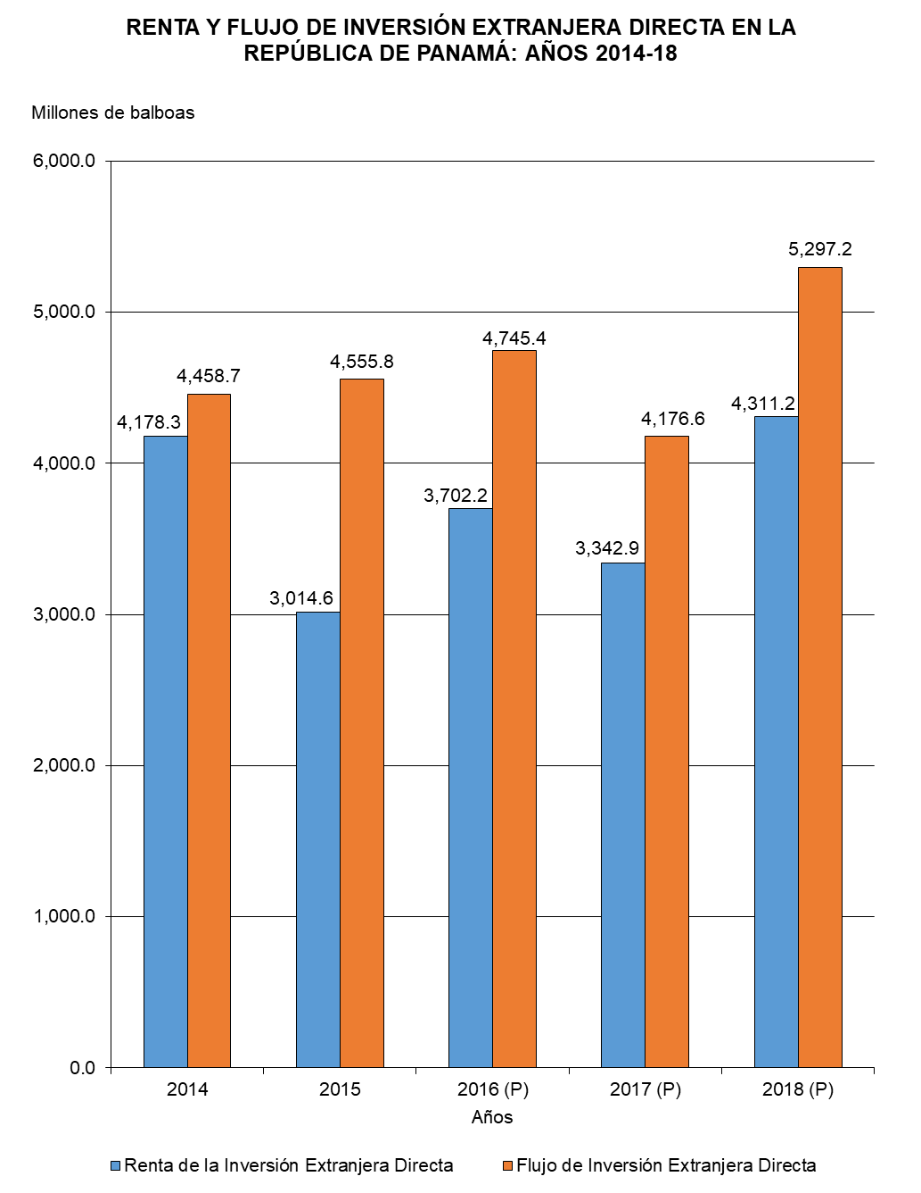

Gráfica Renta y Flujo IED BN
RENTA Y FLUJO DE INVERSIÓN EXTRANJERA DIRECTA EN LA REPÚBLICA DE PANAMÁ: AÑOS 2014-18
 | Renta de la Inversión Extranjera Directa | Flujo de Inversión Extranjera Directa
2014 | 4,178.3 | 4,458.7
2015 | 3,014.6 | 4,555.8
2016 (P) | 3,702.2 | 4,745.4
2017 (P) | 3,342.9 | 4,176.6
2018 (P) | 4,311.2 | 5,297.2

Gráfica Renta y Flujo IED
RENTA Y FLUJO DE INVERSIÓN EXTRANJERA DIRECTA EN LA REPÚBLICA DE PANAMÁ: AÑOS 2014-18
 | Renta de la Inversión Extranjera Directa | Flujo de Inversión Extranjera Directa
2014 | 4,178.3 | 4,458.7
2015 | 3,014.6 | 4,555.8
2016 (P) | 3,702.2 | 4,745.4
2017 (P) | 3,342.9 | 4,176.6
2018 (P) | 4,311.2 | 5,297.2

